Настя
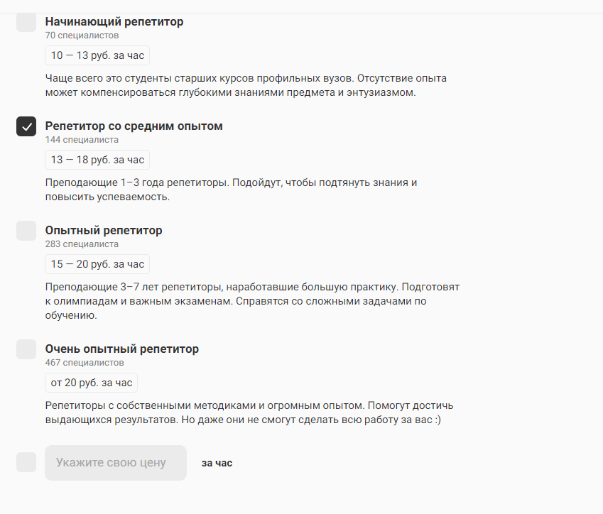
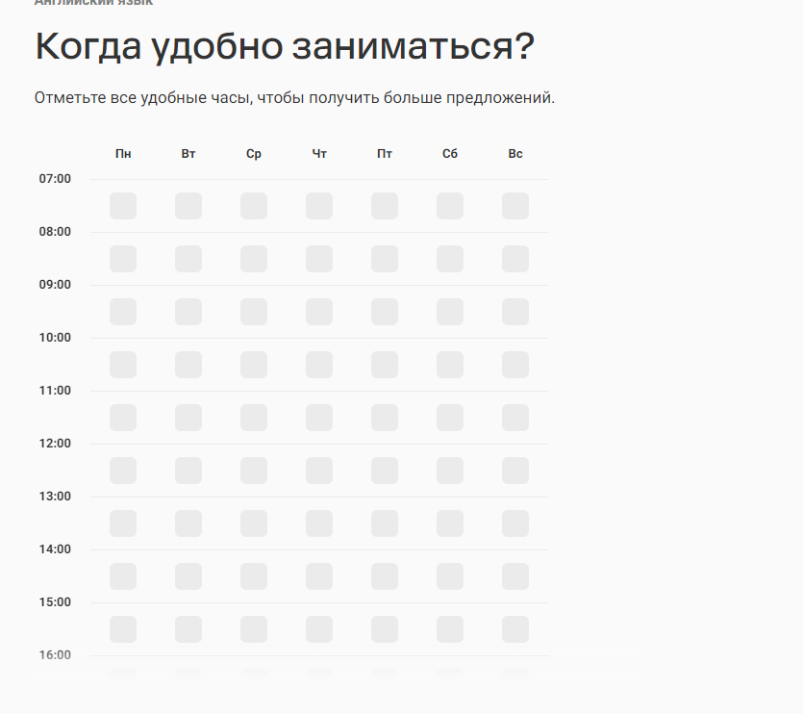
Аналоговые продукты: | http://www.nashanyanya.by | Поиск нянь, сиделок домработниц - поиск клиентов для специалистов. Раздел няня, есть на сайте: фото, возраст, город, ID, какую услугу предоставляет (с проживанием, без), опыт, работы кратко о себе, график работы/желаемая занятость, желаемая стоимость услуги, что входит в обязанности. Есть расширенный поиск (ниже скрин).

 | https://pomogatel.ru/rabotniki/nyanya/moskva/ | Внешне приятный. Есть хороший FAQ как работает сайт (безопасность, проверка, тарифы и т.д.). Анкеты нянь - https://pomogatel.ru/rabotniki/nyanya/moskva/tushinskaja/anketa-1077485/
 | https://kabanchik.by/user/56741 | Очень скудная информация о специалисте
 | https://profi-bel.by/ | Психологи, репетиторы, юристы и фитнес. По репетиторам: при регистрации указываешь, что интересует для изучения, для какой цели, кто будет заниматься (взрослый, студент, ребенок), каким способом (дистанционно, у репетитора, у меня, неважно, удобное время для занятий, сетка по графику работы (скрин справа), выбираешь опыт репетитора (зависит оплата), есть ли пожелания к полу и доп комментарии. Есть анкеты репетиторов: фото, образование, опыт, стоимость, отзывы,

Целевая аудитория: | - население с достатком выше среднего; | - родители, которым нужно занять на время ребенка;
 | - семьи, которым необходимо работать и нет близких с кем можно оставить ребенка (для няни); | - семьи, у которых нет возможности отвозить ребенка к репетитору и необходимо делать все в режиме онлайн.
 | - специалисты, которые хотят найти клиентов (репетиторы, няни, логопеды и т.д.); | - муж/жен пол, возраст 18 - 60.
Проблематика, которую решает платформа: | - клиенты, которым требуются услуги няни/репетиторов сталкиваются с такими трудностями: 1) нет достойных ресурсов, где можно найти специалистов (используют только сарафанное радио) 2) | для исполнителей: 1) поиск новых клиентов; 2) если оплата будет проходить через нашу платформу, тогда гарантированное получение оплаты за проведенное занятие/работу 3) для репетиторов, которые не имеют в собственности жилье, онлайн обучение; 4) развитие и обучение детей разностороннее;
 | https://timeformama.ru/ | Неактуальные данные, тексты с ошибками, некоторые анкеты некликабельные,
Для репетиторов вариант хорош у СкайЭнг, у меня есть учетка
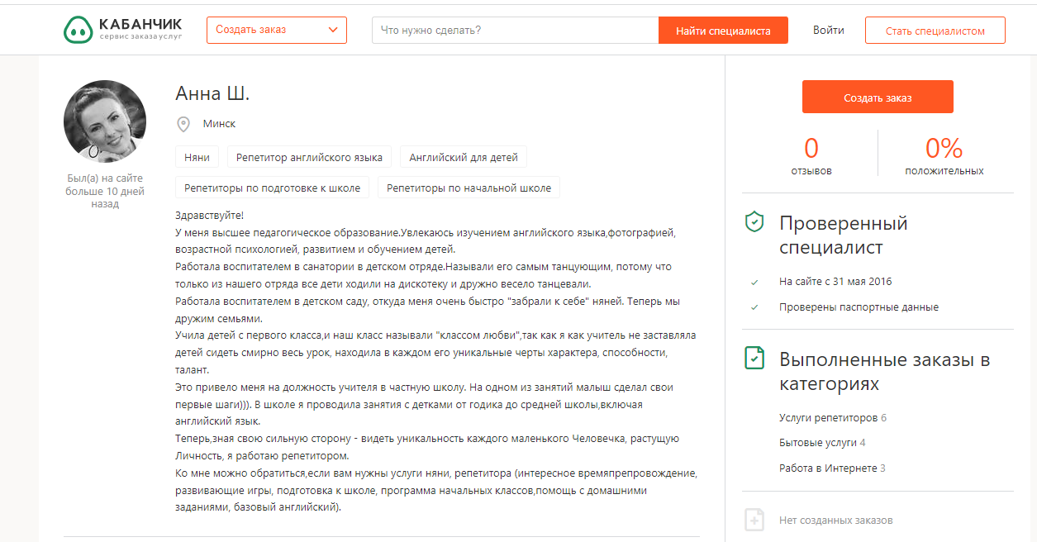
 | Кабанчик бай

